Hoja1
2024-01-20

LA PAZ 28 - HAEDO 4460-2005
BUENOS AIRES luquecarlos@speedy.com.ar
BUENOS AIRES luquearti@gmail.com
“ZAMAC BRONCEADO”
MACIZOS (una sola pieza)
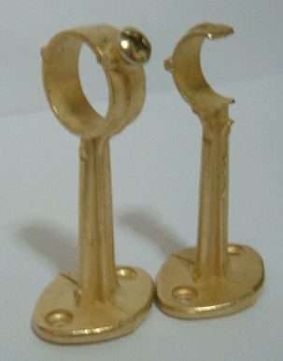

COD. | DESCRIPCION | PRECIO
S-112 | Soporte ZAMAC 1/2 cerrado BRONCEADO | $ 398.00
S-113 | Soporte ZAMAC 1/2 abierto BRONCEADO | $ 398.00
S-114 | Soporte ZAMAC 5/8 cerrado BRONCEADO | $ 400.00
S-115 | Soporte ZAMAC 5/8 abierto BRONCEADO | $ 398.00
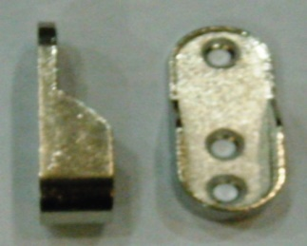
Envase x 50

COD. | DESCRIPCION | PRECIO
SOZA-10 | Soporte zamac para caño oval

